2021_03_data
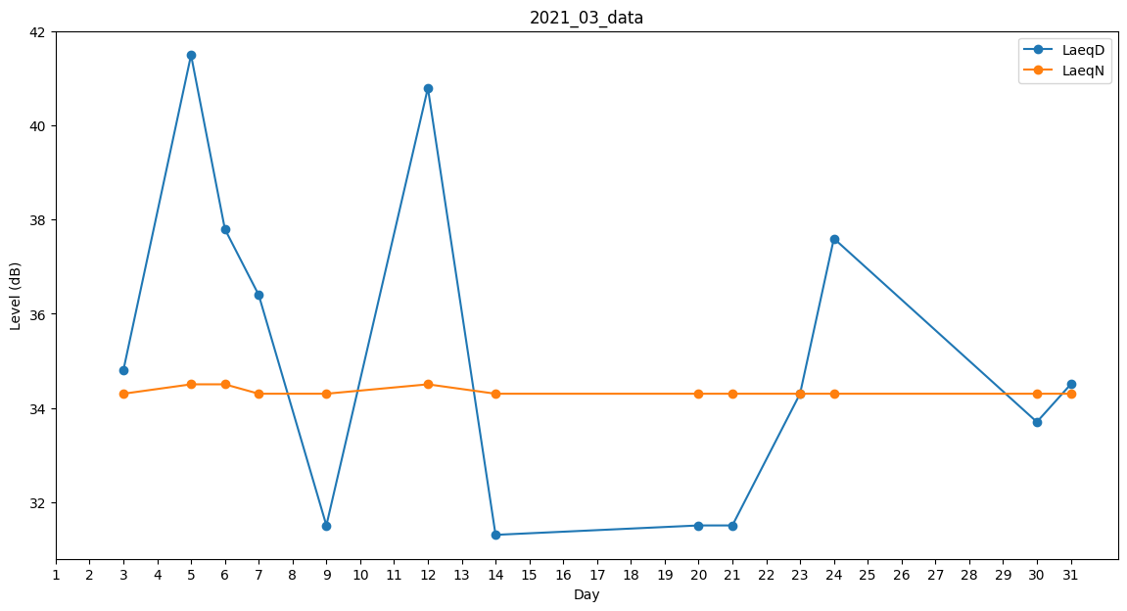
Day | LaeqD | LaeqN
1 | 0 | 0
2 | 0 | 0
3 | 34.8 | 34.3
4 | 33.7 | 0
5 | 41.5 | 34.5
6 | 37.8 | 34.5
7 | 36.4 | 34.3
8 | 30 | 0
9 | 31.5 | 34.3
10 | 0 | 0
11 | 0 | 0
12 | 40.8 | 34.5
13 | 0 | 0
14 | 31.3 | 34.3
15 | 0 | 34.3
16 | 0 | 34.3
17 | 31.5 | 0
18 | 36.4 | 0
19 | 37.9 | 0
20 | 31.5 | 34.3
21 | 31.5 | 34.3
22 | 0 | 0
23 | 34.3 | 34.3
24 | 37.6 | 34.3
25 | 35.9 | 0
26 | 0 | 0
27 | 0 | 0
28 | 38.1 | 0
29 | 36.5 | 0
30 | 33.7 | 34.3
31 | 34.5 | 34.3

